base_cfg
id | name | desc
string | string | string
宠物ID | 宠物名称 | 描述
cat_huahua | 花"花 | 很花的猫
cat_miaomiao | 喵喵 | 可爱，叫声特别
cat_tangyuan | 汤圆 | 长得像汤圆，圆圆的。
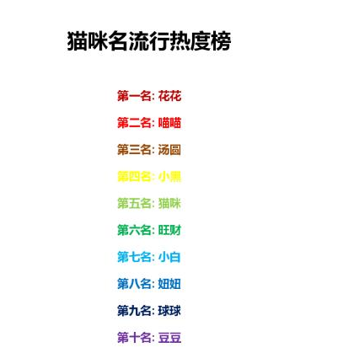
 |  |  | cat_xiaohei | 小黑
 |  |  | cat_maomi | 猫咪
 |  |  | cat_wangcai | 旺财
 |  |  | cat_xiaobai | 小白
 |  |  | cat_niuniu | 妞妞
 |  |  | cat_qiuqiu | 球球
 |  |  | cat_doudou | 豆豆

